Tutorial
 | Acessando pela primeira vez?
> | Caso apareça a mensagem abaixo no seu Excel, clique no botão "Habilitar Edição" para permitir que você utilize a planilha.

> | Assista o nosso vídeo tutorial para te ajudar a utilizar melhor a nossa planilha.
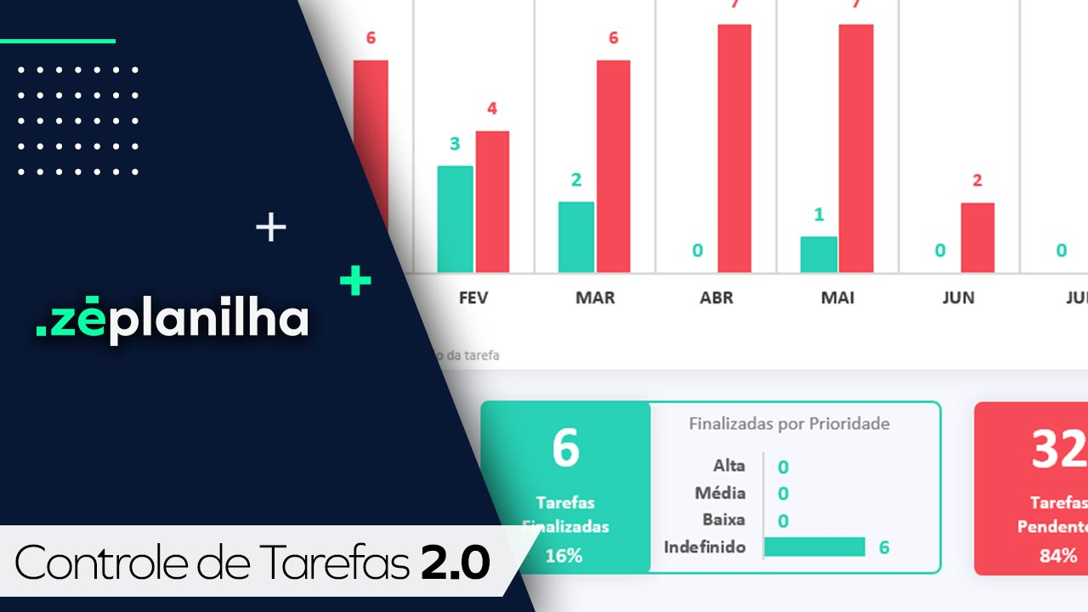

Já assisti ao vídeo e quero acessar a planilha

AJUDA
Clique aqui para retornar
Perguntas Frequentes

Na versão desbloqueada é possível inserir o logotipo?
Sim. A planilha é enviada 100% desbloqueada. Você pode editar tudo!
Precisa de mais linhas para lançar?
A planilha suporta poucos cadastros, pois é uma versão demonstrativa. Para acessar a versão desbloqueada com possibilidade de cadastro de 50 responsáveis e 15 setores, realize a compra através deste link no botão abaixo.
ou acesse: https://planilhatarefas.zeplanilha.com/

Após o pagamento, em quanto tempo recebo a planilha?
Você recebe imediatamente a planilha após a confirmação do pagamento. Nosso sistema é automizado.



Comprar versão desbloqueada
Tem mensalidade?
Não temos mensalidade. Pagamento único.

Posso pagar por PIX?
Sim. Temos também Cartão de Crédito.

ou compre via QR Code

 100% desbloqueada. Você poderá editar tudo. Inserir logotipo, alterar textos e fórmulas, etc.  Não é necessário fazer uma assinatura mensal. Pagamento Único.  O envio é imediato após o pagamento. Nosso sistema é automatizado e irá enviar para seu email.  Você não deve utilizar em Google Drive / Google Sheets / Excel Online / Numbers / LibreOffice.  Vitalícia, portanto não expira.
Resumo da Planilha Desbloqueada
Há alguma planilha profissional para Fluxo de Caixa?
Sim. Conheça clicando no botão abaixo.
Conheça nossa versão Profissional

Cadastros
Cadastros

 | Responsável |  | Setor |  | Prioridade
1 | Lucas | 1 | Marketing | 1 | Alta
2 |  | 2 |  | 2 | Média
planilha de demonstração
3 |  | 3 |  | 3 | Baixa
planilha de demonstração
planilha de demonstração
4 |  | 4 |  | ----------- Não ultrapassar -----------
Precisa de mais cadastros?
Clique aqui
5 |  | 5
Precisa de mais cadastros?
Clique aqui
Precisa alterar?
Clique aqui
6 |  | 6
7 |  | 7
8 |  | 8
9 |  | 9
10 |  | 10
11 |  | 11
12 |  | 12
13 |  | 13
14 |  | 14
15 |  | 15
16 |  | ----------- Não ultrapassar -----------
17
18
19
20
21
22
23
24
25
26
27
28
29
30
31
32
33
34
35
36
37
38
39
40
41
42
43
44
45
46
47
48
49
50
----------- Não ultrapassar -----------

Tarefas
OBRIGATÓRIO | OPCIONAL | OPCIONAL | OPCIONAL | OPCIONAL | OPCIONAL | OBRIGATÓRIO (SE FINALIZADA) | NÃO PREENCHER | NÃO PREENCHER | NÃO PREENCHER
Data Criação da Tarefa | Descrição da Tarefas | Setor | Responsável | Prioridade | Data Prevista Finalização | Data Finalizada | Dias esperados para Conclusão (em dias) | Esforço realizado (em dias) | Status
2024-05-01 | Exemplo de tarefa xyz | Marketing | Lucas | Média | 2024-05-15 | 2024-05-16 | 2 | 15 | FINALIZADA

planilha de demonstração
Quer criar mais tarefas? Clique aqui

Dashboard 1 - Geral
Controle de Tarefas 2.0 / Dashboard 1
Análise Geral do ano de 2024
2024

 | Tarefas Finalizadas | Tarefas Pendentes
JAN | 0 | 0
FEV | 0 | 0
MAR | 0 | 0
ABR | 0 | 0
MAI | 1 | 0
JUN | 0 | 0
JUL | 0 | 0
AGO | 0 | 0
SET | 0 | 0
OUT | 0 | 0
NOV | 0 | 0
DEZ | 0 | 0
baseado na data de criação da tarefa

Tarefas
Criadas
1
1
Finalizadas por Prioridade
Pendentes por Prioridade
Pendentes por Data Prevista
Alta | 0
Média | 1
Baixa | 0
Indefinido | 0
0
Alta | 0
Média | 0
Baixa | 0
Indefinido | 0
 | Atrasadas
Atrasadas | 0
No Prazo | 0
Sem data | 0

Tarefas Finalizadas
Tarefas Pendentes
100%
0%

Dashboard 2 - Mês
Controle de Tarefas 2.0 / Dashboard 2
Análise do mês Janeiro do ano de 2024
2024
Janeiro

0
Tarefas Finalizadas | 0%
Tarefas Pendentes | 0%
dom | seg | ter | qua | qui | sex | sáb

0
Tarefas Criadas
0
Finalizadas
-
Tarefas Pendentes
Tarefas Finalizadas
Pendentes
2023-12-31 | 2024-01-01 | 2024-01-02 | 2024-01-03 | 2024-01-04 | 2024-01-05 | 2024-01-06
2024-01-07 | 2024-01-08 | 2024-01-09 | 2024-01-10 | 2024-01-11 | 2024-01-12 | 2024-01-13
2024-01-14 | 2024-01-15 | 2024-01-16 | 2024-01-17 | 2024-01-18 | 2024-01-19 | 2024-01-20
Lucas | 0
#NÚM! | 0
#NÚM! | 0
Top 3 Responsáveis
Marketing | 0
#NÚM! | 0
#NÚM! | 0
Top 3 Setores
2024-01-21 | 2024-01-22 | 2024-01-23 | 2024-01-24 | 2024-01-25 | 2024-01-26 | 2024-01-27
2024-01-28 | 2024-01-29 | 2024-01-30 | 2024-01-31 | 2024-02-01 | 2024-02-02 | 2024-02-03
Dias com tarefas criadas e pendentes de conclusão

Dashboard 3 - Setor
Controle de Tarefas 2.0 / Dashboard 3
Análise por Setor
2024
Março

 | Tarefas Finalizadas | Tarefas Pendentes
Marketing | 0 | 0
 | 0 | 0
 | 0 | 0
 | 0 | 0
 | 0 | 0
 | 0 | 0
 | 0 | 0
 | 0 | 0
 | 0 | 0
 | 0 | 0
 | 0 | 0

baseado na data de criação da tarefa

Escolha um setor para análise:
Tarefas Finalizadas
0
-
 | Pendente
Alta | 0
Média | 0
Baixa | 0
Indefinido | 0
 | Atrasadas
Atrasadas | 0
No Prazo | 0
Sem data | 0
0
Tarefas Pendentes
-
Pendentes por Prioridade
Pendentes por Data Prevista

Marketing

ESCOLHER

Dashboard 4 - Responsável
Controle de Tarefas 2.0 / Dashboard 3
Análise por Responsável
2024
Março

 | Tarefas Pendentes | Tarefas Pendentes
Lucas | 0 | 0
 | 0 | 0
 | 0 | 0
 | 0 | 0
 | 0 | 0
 | 0 | 0
 | 0 | 0
 | 0 | 0
 | 0 | 0
 | 0 | 0
 | 0 | 0
rolagem do gráfico
Mostrando responsável cadastrado 1 até o cadastrado 11

 | qtd
 | 0
 | 0
 | 0
 | 0
 | 0
Top 5 Responsáveis com mais Tarefas Pendentes
 | qtd
 | 0
 | 0
 | 0
 | 0
 | 0
Top 5 Responsáveis com mais Tarefas Finalizadas

